Sheet1
模块 | 页面名称 | 问题描述 | 复测结果
引导页 | 引导页 | 引导页直接使用UI图显示，不使用遮罩层 | 新增
登录 | 优惠页登录 | 优惠频道中购买流程无需触发登录，购买订单需支持“快速订单查询” 客户端中在操作流程里需登录的环节如下： 1、查询二级子菜单（目前ios版本没问题） 2、消息中心“消息”需触发登录 3、“用户吐槽”、“在线客服”、“通讯录备份”需登录 | 已通过
积分 | 积分查询 | 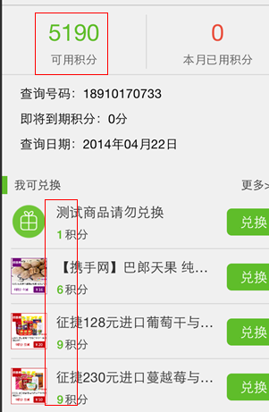 1、“我可兑换”的积分与实际积分 匹配后，从高到低排序展现 2、积分首次查询速度过慢，是否可优化 | 已通过
 |  | 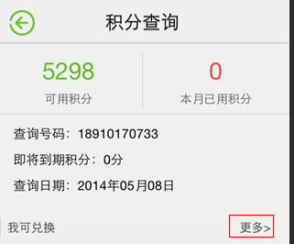 “更多”位置点击不太敏感，点击区域需再切大一些 | 新增
充值 | 充值 | 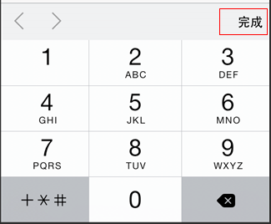 输入手机号时系统键盘需增加“完成”按钮 | 新增
 | 确认兑换页 | 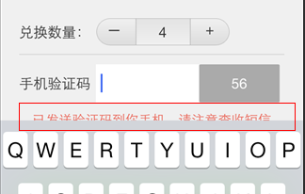 1、积分兑换页商品图片不清晰，是否 可通过调小实现显示图片解决？ 2、点击“获取验证码”后，键盘自动收起 避免出现键盘挡住提示语的情况 | 已通过
 | 确认兑换页 | 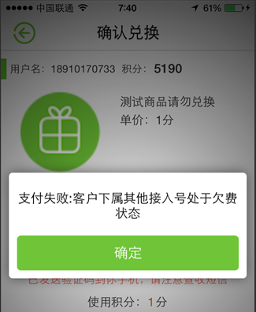 兑换不成功，显示右图 请帮忙确认该提示出现的原因，将提供文案 | 已通过
 | 我可兑换 | 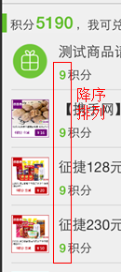 排序方式以可兑换的最高积分到最低积分排序 | 已通过
 | 积分兑换 | 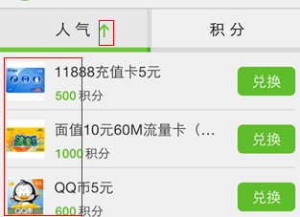 人气排序“下箭头”表示从高到低降序 “上箭头”表示从低到高升序，目前应该反了 | 未通过，“下箭头”表示兑换量从高到低，“上箭头”表示从低到高
 | 积分兑换记录 | 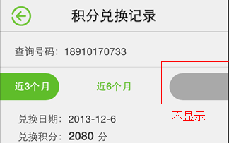 右边或左边翻到顶部时，均不显示灰色色块 | 已通过
优惠 | 分享 | 分享需改用icon显示 | 通过
 | 分享列表页 | 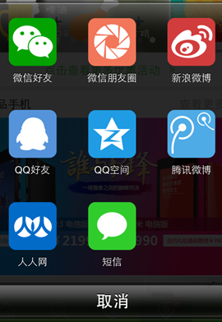 1、彩色logo挺好，但建议将颜色与分享 渠道的logo一致，比较明显不一致的是： “微信朋友圈”、“新浪微博”、“qq好友”、 “人人网”等 2、“取消”按钮建议去除渐变效果 | 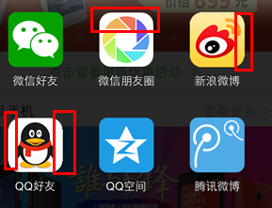 分享logo有明显毛边
优惠 | 精品手机列表 | 列表页无需滚动播放， 未完整显示的部分使用省略号 | 已通过
 | 合约详情套餐说明 | 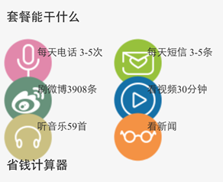 套餐能干什么显示有错位 | 新增
 |  | 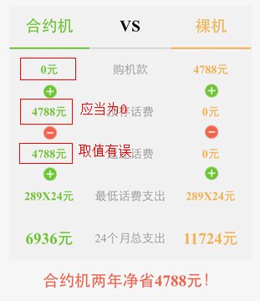 1、“合约详情套餐说明”改为“套餐详情” 2、“返还话费”字段取值有误 | 新增
 | 商品详情 | 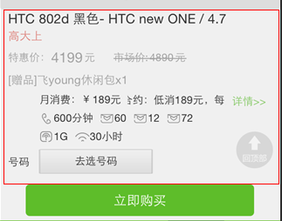 1、无套餐、颜色等选项 2、页面未按高保呈现，排版参照 UI及android | 新增
 | 商品详情 | 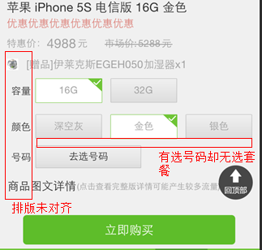 1、缺少套餐选择项却有号码选项 2、未左对齐显示 | 暂未找到此页，需待配置后复测
 | 选择号码 | 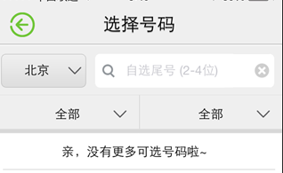 1、号码选择页面页面为空 2、不选号码“商品详情”页无法提交 | 已通过
 | 商品详情 （从含套餐标题列表进入） | 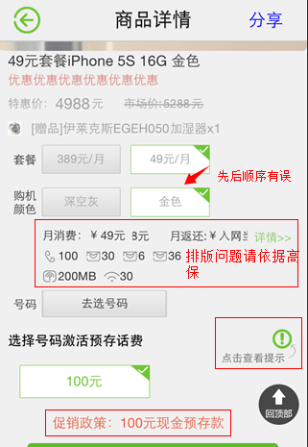 1、红框内均为排版错位，包括左侧 文字需对齐，请依据高保修改 2、无容量显示 3、选择颜色、容量、套餐、号码顺序 需按照高保及需求 4、本页无法提交 | 暂未找到此页，需待配置后复测

